A3
A3 KAIZEN

Título Kaizen: |  | N° GMB | Time |  | Data
Planta | Líder

1. Histórico do problema e objetivo | Start Date: |  |  | 4. Estado Futuro

2. Situação Atual

 |  |  |  | 5. Plano e Principais Entregas

3. Análise das Causas e Melhorias

 |  |  |  | 6. Acompanhamento Indicadores Chaves

Status
Nov
Dec
Oct

ùltima Atualz.
06/12/14

 |  |  |  | 7. Próximos Passos

FlipChart
Ações para KAIZEN

Área/Planta___________________________ |  | Data:

Item | Problema | Ação | Resp. | Data | % Completo | Concluído
25%
50%
75%
100%
%
1 |  |  |  |  |  | 2011-05-12
25%
50%
75%
100%
%

25%
50%
75%
100%
%

25%
50%
75%
100%
%

25%
50%
75%
100%
%

25%
50%
75%
100%
%

25%
50%
75%
100%
%

25%
50%
75%
100%
%

25%
50%
75%
100%
%

25%
50%
75%
100%
%

25%
50%
75%
100%
%

25%
50%
75%
100%
%

25%
50%
75%
100%
%

25%
50%
75%
100%
%

25%
50%
75%
100%
%

25%
50%
75%
100%
%

25%
50%
75%
100%
%

25%
50%
75%
100%
%

25%
50%
75%
100%
%

25%
50%
75%
100%
%

Std Work
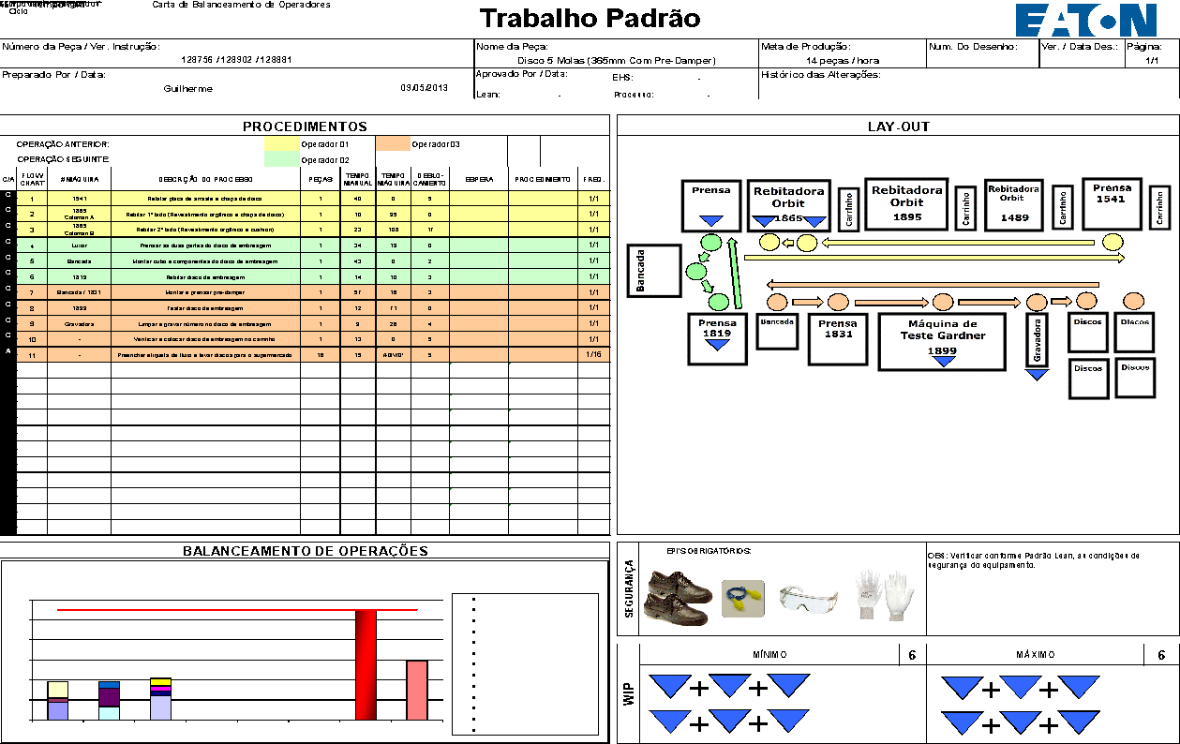
Trabalho Padrão

